信用交易
融资融券市场交易数据统计（20220908）

标的证券 | 融资融券余额（亿元） | 融资余额（亿元） | 融券余额（亿元） | 融资买入额（亿元） | 融资融券规模变化（亿元） | 融资余额增幅(‰) | 融券余额增幅(%)
统计数据 | 16,123.82 | 15,051.85 | 1,071.96 | 476.24 | -21.40 | -0.95 | -0.65
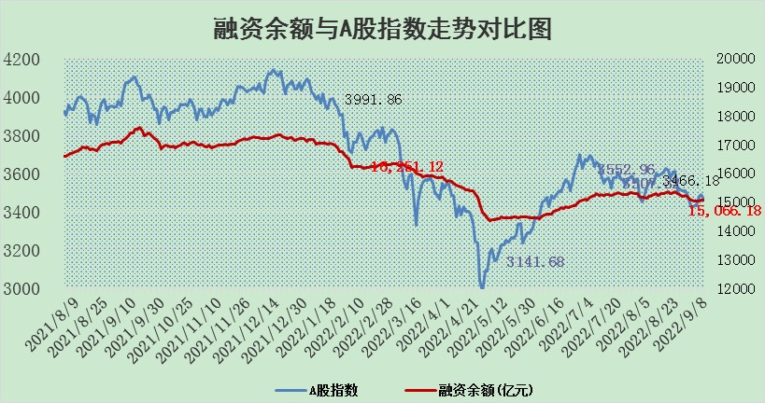

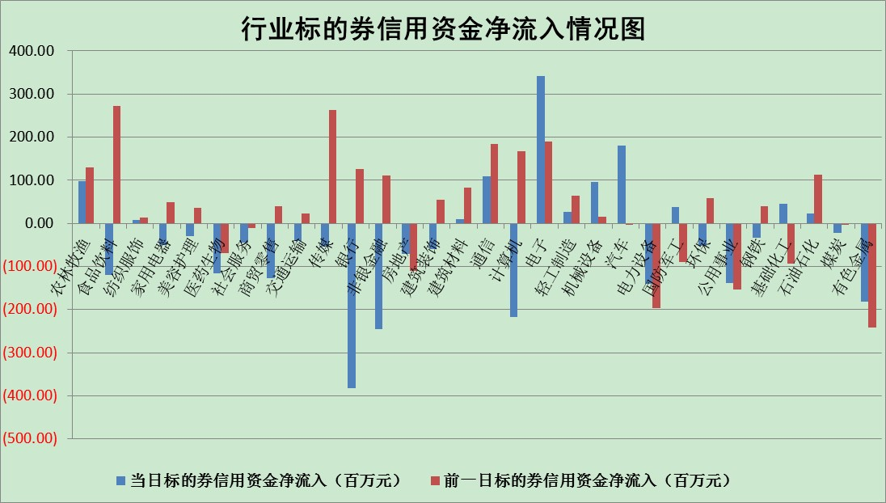

标的基金代码 | 标的基金简称 | 融资余额/市值(%) | 融资余额增幅(%) | 融资买入额/成交金额(%) | （融资余额净增额-融券余额净增额）/市值(‱) | 融券余额降幅(%) | ABS[（融资余额净增额-融券余额净增额）/市值净增额-1](%)
159902 | 华夏中小板ETF | 1.75 | -0.20 | 0.01 | 0.36 | 0.91 | 100.51
159915 | 易方达创业板ETF | 1.86 | 4.83 | 52708.13 | 9.88 | 2.38 | 105.38
159919 | 嘉实沪深300ETF | 5.35 | 0.09 | 0.69 | 0.72 | 2.65 | 101.97
159920 | 华夏恒生ETF | 110.14 | -0.06 | 3.14 | -7.11 | 1.02 | 93.08
159922 | 嘉实中证500ETF | 0.41 | -0.22 | 455.24 | 1.92 | 0.25 | 103.41
159925 | 南方沪深300ETF | 0.02 | 0.54 | 0.00 | 0.01 | 0.00 | 100.03
159928 | 消费ETF | 1.03 | -2.29 | 3.62 | 2.72 | 64.62 | 109.29
159934 | 易方达黄金ETF | 452.91 | -0.01 | 38.67 | -2.82 | 0.00 | 103.92
159939 | 全指信息技术ETF | 0.67 | 0.09 | 5.70 | 0.06 | 0.00 | 100.03
159940 | 全指金融地产ETF | 0.30 | -0.63 | 0.00 | -0.19 | 0.00 | 101.71
159995 | 半导体芯片ETF | 1.74 | -0.09 | 139.85 | -0.03 | 0.70 | 99.93
159997 | 天弘中证电子ETF | 2.39 | -1.03 | 8.27 | -2.40 | 1.03 | 97.70
159998 | 天弘中证计算机主题ETF | 0.18 | 1.25 | 0.03 | 0.22 | 0.00 | 100.21
510050 | 华夏上证50ETF | 10.88 | -0.04 | 122.57 | -1.01 | -5.70 | 104.31
510180 | 华安上证180ETF | 0.49 | 1.83 | 7.35 | 0.91 | 4.26 | 104.62
510880 | 华泰柏瑞红利ETF | 0.18 | 0.46 | 0.26 | 0.22 | 1.93 | 100.29
510900 | 易方达恒生H股ETF | 153.98 | -0.01 | 5.71 | -1.85 | 0.00 | 98.48
511010 | 5年期国债ETF | 0.00 | 0.00 | 0.00 | 0.00 | 0.00 | 100.00
511380 | 可转债及可交换债券ETF | 30.22 | 1.65 | 2.65 | 49.02 | 0.00 | 206.34
512000 | 全指证券ETF | 7.06 | 0.54 | 26.52 | 3.99 | 0.45 | 116.78
512010 | 沪深300医药卫生ETF | 5.46 | 0.29 | 41.04 | 1.66 | 0.48 | 199.03
512070 | 沪深300非银ETF | 2.51 | 2.28 | 41.20 | 4.74 | -12.48 | 87.71
512400 | 南方中证申万有色金属ETF | 1.17 | 4.94 | 1.03 | 14.16 | 11.26 | 114.08
512580 | 广发中证环保产业ETF | 0.54 | -17.21 | 0.18 | -10.87 | 0.90 | 86.57
512660 | 国泰中证军工ETF | 2.50 | -4.08 | 11.14 | -15.32 | -7.21 | 139.53
512800 | 华宝中证银行ETF | 12.72 | -0.35 | 2.18 | -4.16 | 3.82 | 90.46
512980 | 广发中证传媒ETF | 1.73 | 0.83 | 228.66 | 1.36 | -3.28 | 102.47
515030 | 华夏中证新能源汽车ETF | 1.62 | 2.68 | 27.07 | 2.59 | -12.64 | 101.42
515050 | 华夏中证5G通信主题ETF | 1.54 | 0.52 | 49.82 | 0.82 | 0.80 | 100.53
515070 | 华夏中证人工智能ETF | 1.41 | -0.41 | 0.21 | -0.58 | 0.00 | 99.45
标的股票比较指标 |  | 融资余额/流通A股市值(%) | 融资余额增幅(%) | 融资买入额/成交金额(%) | （融资余额净增额-融券余额净增额）/流通A股市值(‱) | 融券余额降幅(%) | ABS[（融资余额净增额-融券余额净增额）/流通A股市值净增额-1](%)
前十名标的个股 |  | 众应互联 | 新华联 | 丰林集团 | 蒙泰高新 | 大湖股份 | 东方锆业
 |  | 数知科技 | 蒙泰高新 | 外高桥 | 通宇通讯 | 海融科技 | 众生药业
 |  | 丹邦科技 | 古井贡酒 | 百奥泰-U | 陕西金叶 | 摩恩电气 | 海联金汇
 |  | 易见股份 | 中远海能 | 酒钢宏兴 | 中成股份 | 福建高速 | 贵航股份
 |  | 聚龙股份 | 北方华创 | 包钢股份 | 亚通股份 | 浙江东日 | 宁夏建材
 |  | 绿庭投资 | 芯源微 | 东风科技 | 雄韬股份 | 卓翼科技 | 中青旅
 |  | 西水股份 | 大叶股份 | 汉森制药 | 丰林集团 | 杭电股份 | 西部矿业
 |  | 仁东控股 | 雄韬股份 | 道恩股份 | 大叶股份 | 路德环境 | 上海九百
 |  | 数码科技 | 中成股份 | 农业银行 | 中通客车 | 国中水务 | 碧水源
 |  | 中体产业 | 通宇通讯 | 万德斯 | 卡倍亿 | 东风科技 | 东土科技
后十名标的个股 |  | 广田集团 | 富通鑫茂 | 广田集团 | 富通鑫茂 | 东华科技 | 神火股份
 |  | 延安必康 | 粤电力A | 延安必康 | 北纬科技 | 中核科技 | 捷成股份
 |  | 曙光股份 | 神火股份 | 曙光股份 | 神火股份 | 华贸物流 | 安泰科技
 |  | 龙净环保 | 朗特智能 | 龙净环保 | 华纺股份 | 盛德鑫泰 | 沧州大化
 |  | 中嘉博创 | 内蒙华电 | 中嘉博创 | 朗特智能 | 天臣医疗 | 天房发展
 |  | 泰禾集团 | 白云机场 | 泰禾集团 | 焦作万方 | 合肥百货 | 中天科技
 |  | 苏宁易购 | 七一二 | 苏宁易购 | 福达合金 | 东土科技 | 东信和平
 |  | 中信国安 | 宁波银行 | 中信国安 | 中海达 | 中视传媒 | 航天晨光
 |  | 台海核电 | 天房发展 | 台海核电 | 智光电气 | 时代出版 | 国网信通
 |  | 当代文体 | 焦作万方 | 当代文体 | 泰和新材 | 中科创达 | 中色股份
说明：1.以上普通交易数据和信用交易数据皆以交易日收盘后数据为基准；2.上述标的证券总数据只计算标的证券市场总数据，不包括从标的证券中调出去标的证券数据，所以与交易所公布的总值略有不同； 3.上述行业采用申万一级行业分类；4.以上标的基金和标的个股中比较的6个指标值中：前5个（从左至右）为正向指标，值越大排名越靠前；第6个为逆向指标，值越小，排名越靠前；5.第6个指标中ABS[]表示求绝对值，其主要用于考量信用资金相对净流入对股价相对净变化的贡献程度；6.数据来源：wind，交易所。

